Sheet1
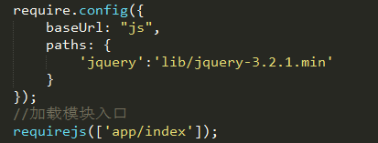

1、组件要以define开头，用define包裹，写入
依赖的模块，并且最后要return，否则加载模块
无法获取return值
2、在index.html中引入require.js
<script src='js/lib/require.js'></script>
3、配置require.config，
baseUrl是基础路径，所有模块默认前面加这个路径。
paths是一些路径的简短写法
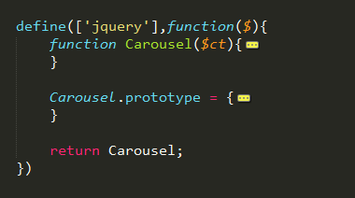
index.html
js
 | com
 |  | carousel.js
 |  | tab.js
 |  | expouser.js
 | lib
 |  | jquery.js
 |  | requier.js
 | app
4、在index.js中加载模块，把要实现的功能写在index.js中
css |  | index.js
images

